상품제안서
송월 40수 로얄클래스 160g | 상품코드: S08874

 |  |  |  |  |  |  | 02-713-8555 | www.synergygift.co.kr
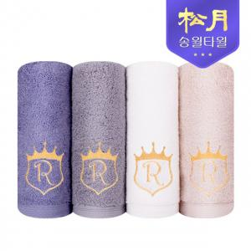

【상세/제작정보】 | <p>※종이상자 미선택시 기본 벌크 출고됩니다.</p>

【인쇄/포장옵션】 | 실크, 자수 / 포장지포장

【공급단가】 | 수량 | 100~ | 300~ | 500~ | 1,000~ | 2,000~
*VAT별도 | 화이트 | 5,360원 | 5,280원 | 5,150원 | 4,950원 | 4,740원
 | 베이지 | 5,360원 | 5,280원 | 5,150원 | 4,950원 | 4,740원
 | 애쉬퍼플 | 5,360원 | 5,280원 | 5,150원 | 4,950원 | 4,740원
 | 그레이 | 5,360원 | 5,280원 | 5,150원 | 4,950원 | 4,740원

【상품 URL】 | https://www.synergygift.co.kr:443/src/goods_detail.php?gdno=7192

